Foglio1
SCHEMA 1: Riportare i dati rilevati in una tabella e tracciare l'andamento della pressione P(12) in funzione della P(1). |  |  |  |  |  |  |  | VALVOLA MONOSTABILE.
-La pressione P(12) rappresenta la pressione di commutazione della valvola monostabile
vediamo che per i diversi valori di P(1) ,che è la pressione di alimentazione impostata,
la pressione di commutazione non varia,mantenendosi sempre costante,quindi possiamo
dedurre che la pressione di commutazione della valvola monostabile è indipendente dalla
portata che va verso l'attuatore.
P(1) | 1 bar | 2 bar | 3 bar | 4 bar | 5 bar
p(12)_1 | 1.95 | 1.95 | 1.95 | 1.95 | 1.95
p(12)_2 | 1.95 | 1.95 | 1.95 | 1.95 | 1.95
p(12)_3 | 1.95 | 1.95 | 1.95 | 1.95 | 1.95

-tutte le misure sono esprese in bar

SCHEMA 2:come nello schema 1,fisso p(1) e determino la p(12) di commutazione. VALVOLA BISTABILE.
P(1) | 1 bar | 2 bar | 3 bar | 4 bar | 5 bar
p(12)_1 | 0.25 | 0.34 | 0.35 | 0.4 | 0.34
p(12)_2 | 0.25 | 0.34 | 0.37 | 0.32 | 0.35
p(12)_3 | 0.25 | 0.34 | 0.38 | 0.35 | 0.35

-SCHEMA 5:
Fino ad un certo istante di tempo t* i due pulsanti sono premuti,dopo che vengono aperti commutera quello che
raggiungera per primo la p1 di portata piu quella di commutazione propria della valvola. |  |  |  |  |  | ??????????? | ????
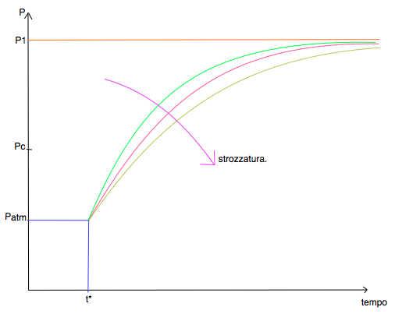

-SCHEMA 6:grafico della forza Fc in funzione della Pa.
Pa | 1 bar | 2 bar | 3 bar
Fc1 | 1 | 1 | 1
Fc2 | 1 | 1 | 1
Fc3 | 1 | 1 | 1

